기본작업-1
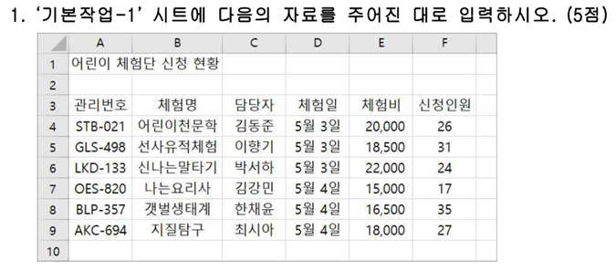
어린이 체험단 신청 현황

계산작업
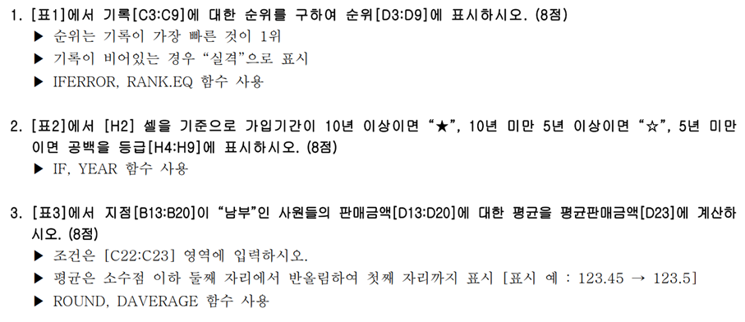
[표1] | 사내 하프 마라톤 |  |  |  | [표2] | 상공클럽 가입 현황
참가번호 | 선수명 | 기록 | 순위 |  |  |  | 2022-04-05
10001 | 이종혁 | 1:25:14 | 2 |  | 회원명 | 가입일 | 등급
10002 | 박준형 | 1:38:07 | 5 |  | 이연희 | 2018-03-08
10003 | 김희재 | 1:41:52 | 6 |  | 박장훈 | 2015-04-09 | ☆
10004 | 김한순 | 1:22:27 | 1 |  | 강동엽 | 2020-02-01
10005 | 고회식 | 1:26:33 | 3 |  | 유승희 | 2013-11-15 | ☆
10006 | 지승대 |  | 실격 |  | 황진주 | 2009-10-09 | ★
10007 | 박해수 | 1:37:19 | 4 |  | 어수한 | 2010-08-09 | ★

[표3] | 사원 판매 현황 |  |  |  | [표4] | 사원 평가 현황
사원명 | 지점 | 수량 | 판매금액 |  | 사원명 | 업무능력 | 대인관계 | 회화능력 | 평가
이세훈 | 북부 | 3,388 | 4,346,804 |  | 강수진 | 85 | 75 | 66 | 보통
한범준 | 남부 | 2,461 | 3,157,463 |  | 최성욱 | 91 | 84 | 90 | 양호
신솔지 | 북부 | 2,959 | 3,796,397 |  | 고혜란 | 75 | 81 | 80 | 보통
권지애 | 남부 | 3,796 | 4,870,268 |  | 김은주 | 86 | 83 | 87 | 양호
오세민 | 북부 | 3,502 | 4,493,066 |  | 이경원 | 96 | 97 | 96 | 우수
조현우 | 북부 | 2,681 | 3,439,723 |  | 임선호 | 92 | 89 | 93 | 우수
이명복 | 남부 | 4,034 | 5,175,622 |  | 김상욱 | 61 | 68 | 57 | 미흡
권지향 | 남부 | 3,498 | 4,487,934 |  | 이상희 | 79 | 73 | 81 | 보통

 |  | 지점 | 평균판매금액 |  | <평가기준표>
 |  | 남부 | 4422821.8 |  | 점수 | 0 | 70 | 80 | 90
 |  |  |  |  |  | 70 | 80 | 90 | 100
 |  |  |  |  | 평가 | 미흡 | 보통 | 양호 | 우수
[표5] | 화장품 판매 현황
제품ID | 제조국 | 분류 | 판매량 | 매출액
A293 | 프랑스 | 남성 | 691 | 8,637,500
S351 | 미국 | 여성 | 567 | 7,087,500
D687 | 캐나다 | 남성 | 816 | 10,200,000
K902 | 미국 | 여성 | 733 | 9,162,500
B325 | 프랑스 | 남성 | 594 | 7,425,000
C674 | 캐나다 | 남성 | 834 | 10,425,000
M110 | 미국 | 여성 | 765 | 9,562,500
P728 | 프랑스 | 남성 | 702 | 8,775,000
H594 | 캐나다 | 남성 | 627 | 7,837,500

프랑스 | 남성 |  | 판매량합계 | 매출액합계
 |  |  | 1,987 | 24,837,500

매크로작업
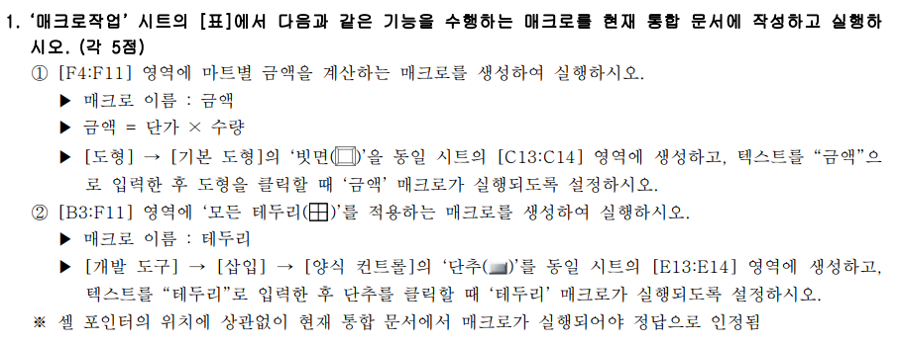
마트별 제품 판매현황

마트 | 제품 | 단가 | 수량 | 금액
유명마트 | 신선우유 | 1,200 | 25
한국마트 | 초코우유 | 1,500 | 15
서울마트 | 튼튼우유 | 1,800 | 10
대청마트 | 칼슘우유 | 1,400 | 20
상공마트 | 아이우유 | 1,600 | 25
대성마트 | 딸기우유 | 1,500 | 30
하나마트 | 멸균우유 | 1,700 | 15
바른마트 | 건강우유 | 1,900 | 20

차트작업
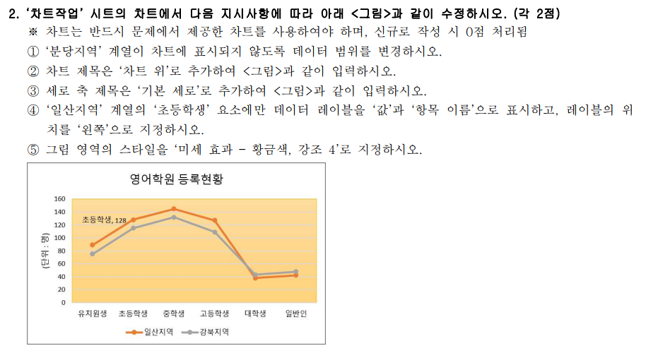
영어학원 등록현황

지역 | 유치원생 | 초등학생 | 중학생 | 고등학생 | 대학생 | 일반인
분당지역 | 87 | 129 | 137 | 118 | 45 | 38
일산지역 | 89 | 128 | 145 | 127 | 38 | 42
강북지역 | 75 | 115 | 132 | 109 | 43 | 48

영어학원 등록현황

